OPZ 3.5
Opis przedmiotu Zamóweienia / Arkusz kalkulacyjny Zamawiającego

Załacznik nr 3.5 do SWZ
Postępowanie nr BZP.2710.45.2022.AMM
1 | 2 | 3 | 4 | 5 | 6 | 7 | 8
Lp. | Nazwa produktu | Opis parametrów technicznych/kryteria równoważności | j.m | ilość | cena jednostkowa netto | wartość netto (kolumna nr 5 x 6) | Stawka VAT [%]
1 | Dozownik do mydła w płynie 0,4 do 0,6 l | 1. zamykany na kluczyk 2. pojemność od 0,4 do 0,6 l 3. naścienny, przykręcany, pionowy 4. uzupełnianie mydła od góry 5. kolor obudowy: biała 6. wykonany z wysokiej jakości tworzywa ABS o gładkich powierzchniach (odpornych na zarysowania) 7. wyposażony w okienko do sprawdzania poziomu mydła 8. wymiary: wysokość od 15 do 20 cm, szerokość od 8 do 12 cm, głębokość od 8 do 10 cm 9. opakowanie ma zawierać zestaw do mocowania 10. sposób uruchomienia poprzez przycisk 11. wyposażony w zawór niekapek | szt. | 94
2 | Dozownik do mydła w płynie, 1l | 1. wykonany ze stali nierdzewnej polerowanej 2. wykończenie powierzchni: chrom (połysk) 3. sposób uruchamiania: przycisk 4. wizjer do kontroli poziomu mydła, z zestawem wkrętów z kołkami 5. zawór niekapek 6. zbiornik wielokrotnego napełniania 7. można uzupełniać z kanistra 8. pojemność: 1 litr (zakres tolerancji +/- 10%) 9. typ montażu - naścienny, przykręcany | szt. | 45
3 | Dozownik do mydła w płynie, 1l | 1. wykonany z tworzywa ABS 2. kolor: biały 3. sposób uruchamiania: przycisk 4. wizjer do kontroli poziomu mydła 5. zawór nie kapek 6. zbiornik wielokrotnego napełniania 7. można uzupełniać z kanistra 8. pojemność: 1 litr (zakres tolerancji +/- 10%) 9. typ montażu - naścienny, przykręcany (z zestawem wkrętów z kołkami) | szt. | 23
4 | 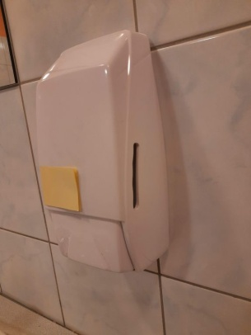 Dozownik mydła w płynie (zdjęcie poglądowe) | 1. wykonany z tworzywa wysokiej jakości ABS gwarantującego długą żywotność i odporność na uszkodzenia mechaniczne 2. wewnętrzny pojemnik na mydło: 0,75 l 3. wymiary: 111 x 231 x 87 mm (+/- 5%) 4. wyposażony w zamek na kluczyk 5. kolor: biały 6. cztery otwory montażowe. Odległość między otworami w poziomie 60 mm, w pionie 190 mm 7. montaż dozownika w istniejących u Zamawiającego otworach w ścianie (płytki ceramiczne) | szt. | 49
5 | 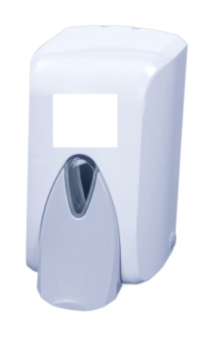 Dozownik mydła w płynie 0,5l (zdjęcie poglądowe) | 1. materiał: tworzywo ABS 2. kolor: biały / szary 3. kontrola: okienko w dozowniku 4. zamknięcie: zamek i kluczyk 5. system: zawór niekapek 6. wymiary: wys. = 17 cm, szer. = 10,5 cm, gł.= 12,5 cm (+/- 5%) 7. pojemność: 0,5 l (zakres tolerancji +/- 5%) | szt. | 45
6 | Dozownik na papier toaletowy okrągły JUMBO | 1. kolor biały plastik 2. średnica rolki 18-23 cm, szerokość rolki 9-10 cm 3. materiał: plastik ABS | szt. | 65
7 | Dozownik płynu dezynfekcyjnego z przyciskiem łokciowym | 1. pojemność zbiornika 1000 ml / 500 ml 2. tworzywo ABS - dozownik wykonany z tworzywa ABS i stali nierdzewnej, 3. pompka dozująca z polipropylenu, 4. pojemność zbiornika: 1000 ml, ale dodatkowo do dozownika musi być możliwość stosowania wkładów z płynem lub żelem dezynfekującym, mydłem w płynie lub kremem do rąk w 500 ml opakowaniach jednorazowych, dzieki adaptorowi 5. adaptator w komplecie 6. dozownik ma mieć kilka stopni ustawienia dozy podawanego płynu: 0,6 ml, 1,3 ml, 2 ml 7. przezroczysta obudowa pozwalająca i ułatwiająca kontrolę ilości płynu w dozowniku 8. wyposażony w pompkę, którą można wyjąć do mycia, bez konieczności demontażu dozownika ze ściany 9. zamykany na kluczyk | szt. | 16
8 | Podajnik na ręczniki papierowe składane ZZ | 1. podajnik ręczników zz pojemność 2 pakiety (do 500 szt) 2. materiał: tworzywo ABS 3. wyposażony w okienko do kontroli stanu napełnienia 4. zamykany na plastikowy zamek z kluczykiem 5. wkręty i kołki w zestawie 6. kolor: biały | szt. | 104
9 | 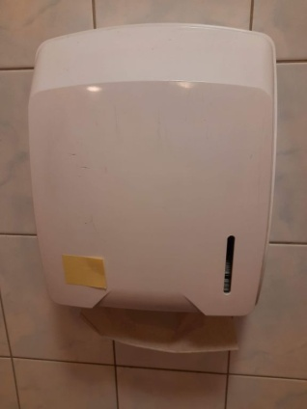 Pojemnik na jednorazowe ręczniki papierowe (zdjęcie poglądowe) | 1. wykonany z tworzywa wysokiej jakości ABS, gwarantującego długą żywotność 2. pojemność 400 szt. listków papieru o formacie 25 x 23 cm 3. wymiary: 298 x 350 x 146 mm (+/- 5%) 4. wyposażony w zamek na kluczyk 5. okienko kontrolne informujące o minimalnym stanie ręczników 6. kolor: biały 7. cztery otwory montażowe: odległość otworów w poziomie 238 mm, w pionie 267 mm 8. montaż dozownika w istniejących u Zamawiającego otworach w ścianie (płytki ceramiczne) | szt. | 35
10 | 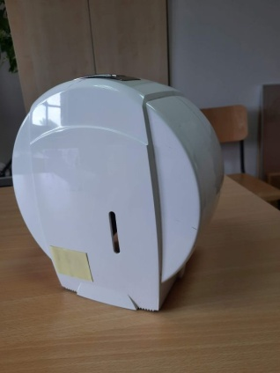 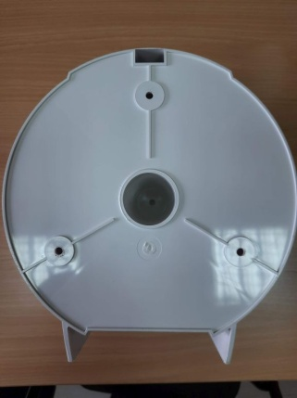 Pojemnik na papier toaletowy JUMBO (zdjęcie poglądowe) | 1. wykonany z tworzywa wysokiej jakości ABS gwarantującego długą żywotność i łatwość utrzymania w czystości 2. średnica rolki max. 19 cm 3. wymiary: 222 x 235 x 130 mm (+/- 5%) 4. długość papieru w zależności od jego grubości: 130-240 m 5. wyposażony w zamek na kluczyk 6. kolor: biały 7. trzy otwory montażowe rozmieszczone równomiernie (co 120 stopni) na obwodzie koła o promieniu 75 mm 8. montaż dozownika w istniejących u Zamawiającego otworach w ścianie (płytki ceramiczne) | szt. | 68
11 | Zapasowy zawór (pompka) pasujący do posiadanych przez Zamawiającego dozowników mydła w płynie 084-01 firmy Ekaplast (zdjęcie poglądowe) | Kolor: Biały | szt | 28
12 | 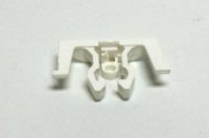 Zapasowy zamek do pojemników na papier oraz dozowników do mydła pasujący do będących w posiadaniu przez Zamawiąjącego ww. )pojemników firmy Ekaplast (zdjęcie poglądowe) | Kolor: Biały | szt. | 40
13 | Dozownik płynu dezynfekcyjnego i mydła 1l | 1. na płyny dezynfekujące oraz mydła w płynie w tym mydła antybakteryjne. 2. wykonany z odpornego na uderzenia plastiku ABS. 3. Zamykany na kluczyk 4. wziernik umożliwia bieżącą kontrolę poziomu 5. przystosowany do wielokrotnego napełniania z butelki lub kanistra 6. montowany do ściany, w zestawie kołki i śrubki 7. kolor: biały z ciemnym przyciskiem 8. pojemność - 1 litr (zakres tolerancji +/- 10%) | szt. | 40
 | 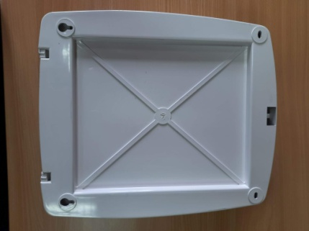 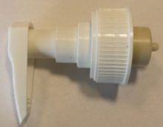

 | PODSUMOWANIE
 | A | Suma wartości netto dla stawki VAT … %
 | B | Kwota VAT dla stawki … %
 | C | Suma wartości netto dla stawki VAT … %
 | D | Kwota VAT dla stawki … %
 | Cena oferowana (brutto), która należy podać do Formularza ofertowego (liczona jako suma wartości netto oraz kwot VAT)

 |  | WYKONAWCA ZOBOWIĄZANY JEST WYPEŁNIĆ KAŻDĄ POZYCJĘ NINIEJSZEGO ZAŁĄCZNIKA

 |  | Dokument musi być opatrzony kwalifikowanym podpisem elektronicznym lub podpisem elektronicznym lub podpisem osobistym osoby/ób upoważnionej/ych do reprezentowania Wykoonawcy/Wykonawców współnie ubiegających się o udzielenie zamówienia

